Formulier 2
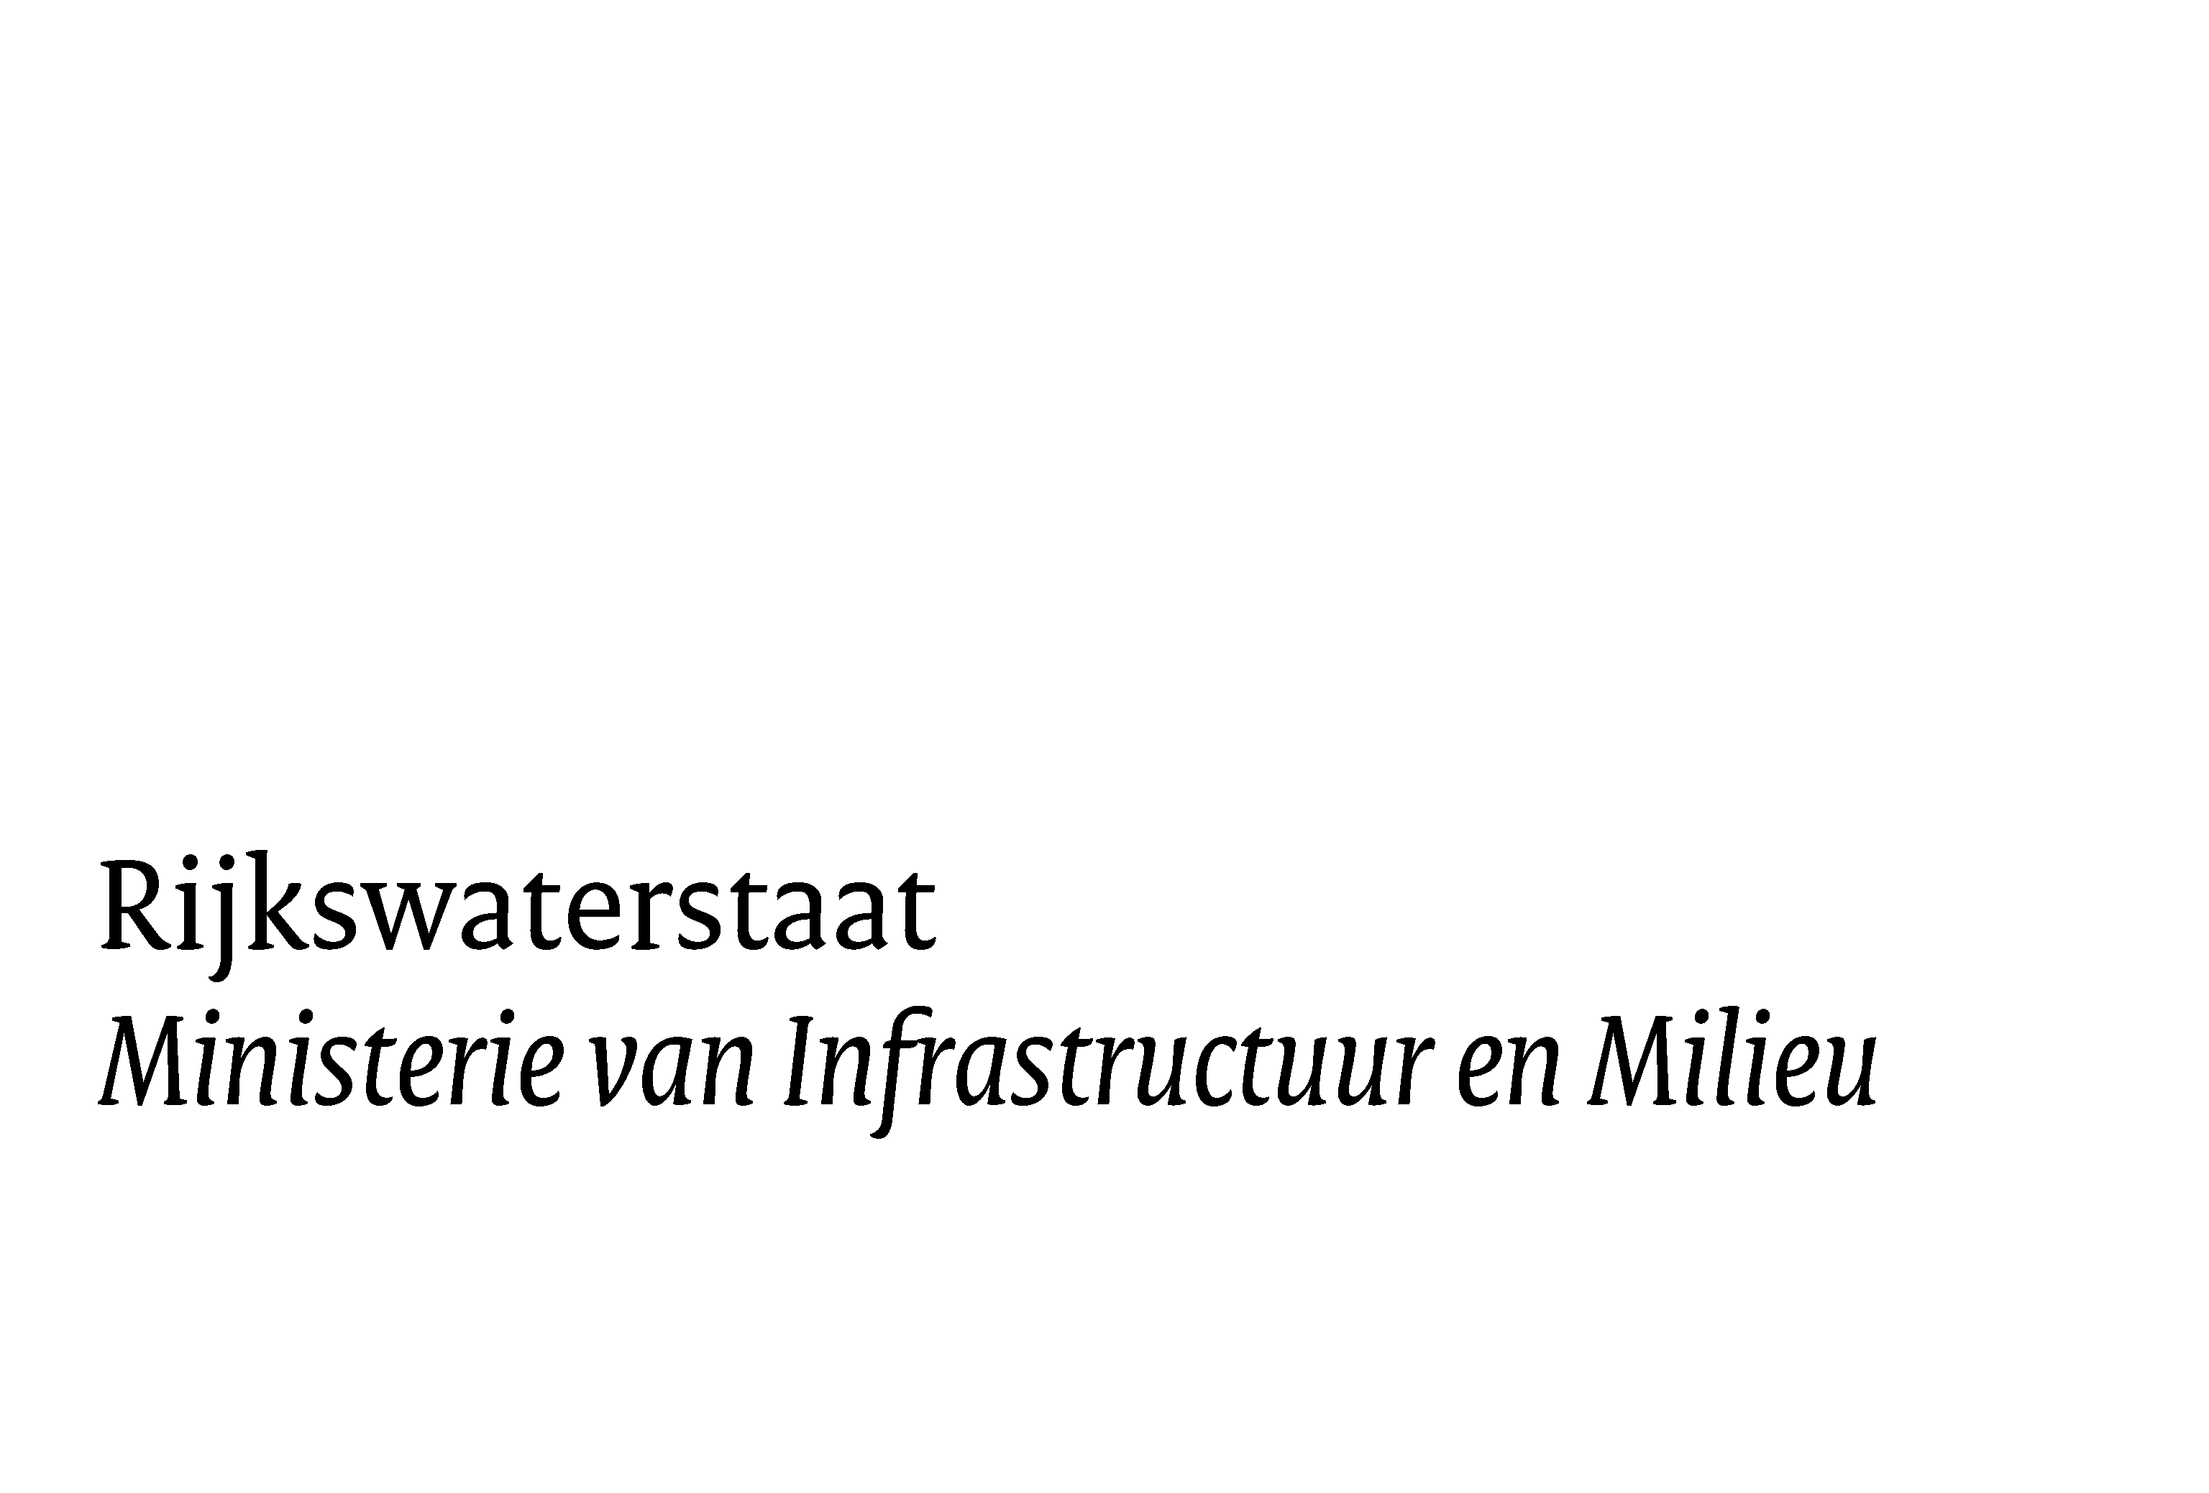
RWS Bedrijfsinformatie
 | www.rijkswaterstaat.nl
Marktconsultatie | Datum
ten behoeve van de meest efficiënte inrichting van een ondersteunende
“bedrijfseconomische functie ter ondersteuning van de bedrijfsactiviteiten van het Coördinatie Bureau Energie (CBE), Corporate Dienst (CD), Rijkswaterstaat (RWS)”.
 | 23-Aug-16
 | Zaaknummer
 | 31121773
 | E-mailadres Aanbesteding_ced@rws.nl

Formulier 2 Marktconsultatievragen

Bedrijfsgegevens | Opgevraagde informatie
Naam organisatie:
Contactpersoon:
E-mail contactpersoon:
Telefoon:
Datum:

Vraag 1 | Antwoord 1
RWS nodigt marktpartijen uit om deel te nemen aan deze marktconsultatie. Geef hiernaast aan dat u beschikt over de gevraagde kennis én ervaring zoals gevraagd in paragraaf 1.3 van het marktconsultatiedocument, eventueel onderbouwd met voorbeelden.
Vraag 2 | Antwoord 2
Wat zou voor u een reden kunnen zijn om wel of niet deel te nemen aan een eventuele aanbestedingsprocedure?
Vraag 3 | Antwoord 3
Hoe kan de de bedrijfseconomische functie het beste worden ingericht?
a. door de functie als één integrale functie in te richten; of
b. inrichting per per functiegebied (Planning en Control, Financieel Management, Management Accounting en separate Administraties, zie paragraaf 2,3 marktconsultatiedocument)
c. anders
Vraag 4 | Antwoord 4
Wat zijn de mogelijkheden en voorwaarden om de kwaliteit van de bedrijfseconomische functie ter ondersteuning van CBE te maximaliseren, met het oog op onder andere?
a. Betrouwbaarheid , (volledig, juist, tijdig en geautoriseerd)
b. Rechtmatigheid
c. Een efficiënt, effectief en doelmatige inrichting
Vraag 5 | Antwoord 5
Wat zijn de Top 5 belangrijkste kansen die het project “aanbesteding bedrijfseconomische functie” biedt?
a. voor de opdrachtgever (in relatie tot de bedrijfsactiviteiten van CBE)
b. voor de opdrachtnemer
Vraag 6 | Antwoord 6
Wat zijn de Top 5 belangrijkste risico’s van het project “aanbesteding bedrijfseconomische functie”? Benoem hiernaast de mogelijke risico's en benoem tevens de bijbehorende beheersmaatregel
a. voor de opdrachtgever (in relatie tot de bedrijfsactiviteiten)
b. voor de opdrachtnemer.
Vraag 7 | Antwoord 7
Heeft u verder nog ideeën, suggesties of opmerkingen of ziet u nog risico’s of uitdagingen met de voorgenomen aanbesteding?

NB: Richtlijn beantwoording: maximaal 1 A4 per antwoord in de blauw gekleurde cellen

